продукция
 | Коммерческое предложение по продукции Дом Кипрея ( вся продукция местного производства Оренбургской области )

Бренд | Фото | Пр-Я | Описание на сайт | Тип тары | Объём | Отгрузка | рекомендовая розничная цена | Наценка сети , % | Срок годности, мес. | Условия храненния, to
Натуральные продукты
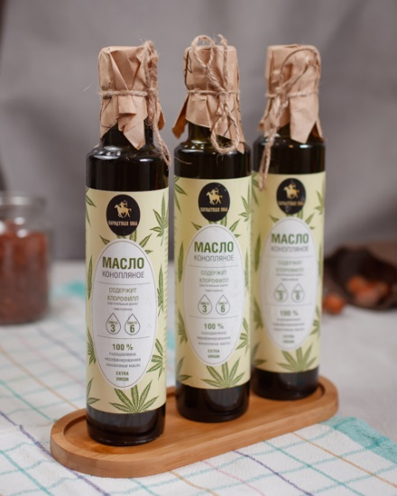 Дом Кипрея |  | Конопляное масло | Натуральное масло холодного отжима. Конопляное масло выделяется среди других растительных масел своим удивительным составом. Оно содержит стратегически важное сочетание полиненасыщенных кислот, аминокислот, витаминов, антиоксидантов и редчайшую стеаридониковую кислоту (Омега-9). Для людей, ведущих активный образ жизни это отличная возможность восполнить запасы необходимых веществ, которые не могут синтезироваться в организме человека. Большое содержание хлорофилла благоприятно влияет на состояние кровеносной- и сердечно-сосудистой систем, способствует общему омоложению организма. Баланс жирных кислот Омега-3 и Омега-6 обеспечивает нормальную работу метаболизма и равен соотношению 1:3 (баланс, рекомендованный Всемирной Организацией Здравоохранения). Такое сочетание можно встретить только в определенных сортах рыбы и рыбьем жире. Врачи рекомендуют включать конопляное масло в рацион для нормализации работы нервной, эндокринной систем, повышения иммунитета и восстановления после тяжелых болезней. | бутылка, стекло | 250 | 390 |  | 15-30 % | 12 | до +25°C
Дом Кипрея |  | Льняное масло | Натуральное масло холодного отжима. Льняное масло «Коноплянка» содержит большое количество полиненасыщенных жирных кислот Омега-3 и Омега-6, которые не синтезируются в организме человека и приобретаются только с пищей. Регулярный прием масла снижает риск инсульта, нормализует жировой обмен, работу желудочно-кишечного тракта. При длительном приеме обладает выраженным антиоксидантным эффектом. Является незаменимым диетическим продуктом. | бутылка, стекло | 250 | 130 |  | 15-30% | 12 | до +25°C
Дом Кипрея |  | Семена конопляные | Конопляное семечка очищенная. Традиционно русский суперфуд. Содержит до 35% растительных жиров, в том числе высокомолекулярные жирные кислоты (Omega-3 и Omega-6 в оптимальном для человеческого организма соотношении 1:3). Глобулярный белок семян конопли приближен по составу к белку в крови человека. Содержит хлорофилл, который находится только в зеленых растениях, и обеспечивает укрепление кровеносной системы, профилактику анемии и доставку кислорода клеткам организма. За свою пользу и вкусовые характеристики семена конопли в основном используются в пищевой индустрии, особенно в спортивном, диетическом и вегетарианском питании. Очищенная семечка произведена из среднерусских сортов Конопли - Вера, Сурская, Надежда. | дой-пак 200гр. | 200 | 120 |  | 15-30 % | 12 | до +25°C
Дом Кипрея | no foto | Ядро конопли (обрушенные семена) | Конопляное семечка очищенная. Традиционно русский суперфуд. Содержит до 35% растительных жиров, в том числе высокомолекулярные жирные кислоты (Omega-3 и Omega-6 в оптимальном для человеческого организма соотношении 1:3). Глобулярный белок семян конопли приближен по составу к белку в крови человека. Содержит хлорофилл, который находится только в зеленых растениях, и обеспечивает укрепление кровеносной системы, профилактику анемии и доставку кислорода клеткам организма. За свою пользу и вкусовые характеристики семена конопли в основном используются в пищевой индустрии, особенно в спортивном, диетическом и вегетарианском питании. Очищенная семечка произведена из среднерусских сортов Конопли - Вера, Сурская, Надежда. | дой-пак 150гр. | 150 гр. | 230 |  | 15-30 % | 8 | до +20°C
Дом Кипрея | 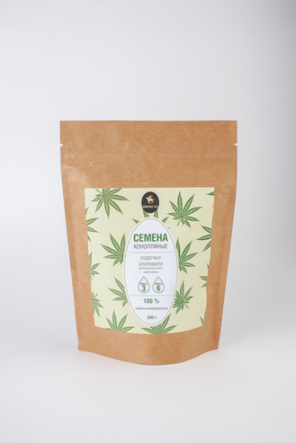 no foto | Мука конопляная | Мука конопляная «Сарматская Сила» - это многофункциональный диетический продукт на вашей кухне, ее уникальные свойства принесут неоспоримую пользу вашему здоровью. Легкоусваиваемый белок в ее составе – насыщает, способствует похудению, растительная клетчатка – улучшает работу желудочно – кишечного тракта, хлорофилл - улучшает состояние кровеносной системы, омега 3*6 жирные кислоты – нормализуют липидный обмен и положительно влияют на нервную систему, витамины и минералы обогащают рацион питания и способствуют укреплению иммунитета. Конопляная мука станет здоровой основой для низкоуглеводных десертов и выпечки, кисло-молочных продуктов и белковых коктейлей, может использоваться в супах, подливах и соусах для загустения. | дой-пак 300 гр. | 300 гр. | 100 |  | 15-30 % | 12 | до +20°C
Дом Кипрея |  | Чипсы конопляные(протеиновые) | Чипсы конопляные «Сарматская Сила» - это многофункциональный натуральный энергетический продукт для быстрого перекуса, ее уникальные свойства принесут неоспоримую пользу вашему здоровью.Содержит Омега 3,Омега 6,Омега 9 ,хлорофил Легкоусваиваемый белок в ее составе – насыщает, способствует похудению, растительная клетчатка – улучшает работу желудочно – кишечного тракта, хлорофилл - улучшает состояние кровеносной системы, омега 3*6 жирные кислоты – нормализуют липидный обмен и положительно влияют на нервную систему, витамины и минералы обогащают рацион питания и способствуют укреплению иммунитета. Содержание протеина 50% | крафт стакан 100 гр. | 100 гр. | 150 |  | 15-30 % | 12 | до +25°C
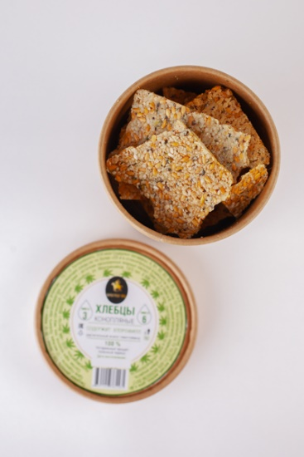 Дом Кипрея |  | Хлебцы конопляные | Натуральные хлебцы конопляные «Сарматская Сила» - это многофункциональный натуральный энергетический продукт для быстрого перекуса, ее уникальные свойства принесут неоспоримую пользу вашему здоровью.Содержит Омега 3,Омега 6,Омега 9 ,хлорофил Легкоусваиваемый белок в ее составе – насыщает, способствует похудению, растительная клетчатка – улучшает работу желудочно – кишечного тракта, хлорофилл - улучшает состояние кровеносной системы, омега 3*6 жирные кислоты – нормализуют липидный обмен и положительно влияют на нервную систему, витамины и минералы обогащают рацион питания и способствуют укреплению иммунитета. Содержание протеина 50% | крафт стакан 100 гр. | 100 гр. | 150 |  | 15-30 % | 12 | до +25°C
Натуральная косметика из конопли
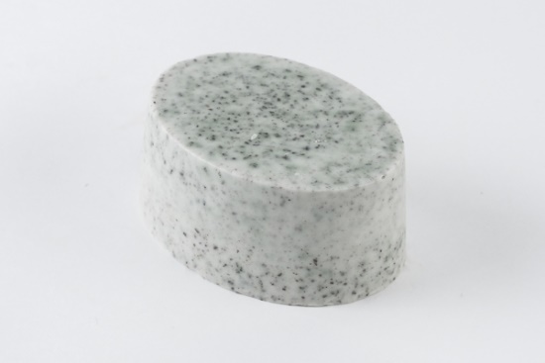 Дом Кипрея |  | Скраб Мыло | Изготовлено из высококачественных натуральных ингредиентов. Не используется покупная мыльная основа. Подходит для мытья всех типов кожи. Натуральная формула с активными моющими веществами мягко, но эффективно удаляет поверхностные загрязнения с кожи, не раздражая или высушивая кожу. Основной ингредиент мыла – конопляное масло холодного отжима,жмых конопляной. Оно повышает содержание керамидов в коже, увеличивая тем самым естественную функцию защиты кожной поверхности, улучшает кровообращение кожи, предотвращает её высыхание и борется с преждевременным старением, так как легко усваивается и поэтому очень глубоко впитывается, не оставляя жирного блеска. Способ применения. Мыло твёрдое, предназначенное для гигиенических целей. При мытье вспеньте мыло и мягкими круговыми движениями протрите мыльной пеной влажную кожу. Затем тщательно промойте чистой водой. | Обер-ная бумага для мыла | 90 гр | 180 |  | 15-30 % | 12 | до +25
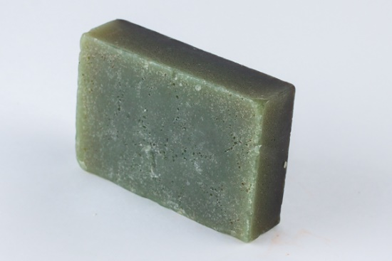 Дом Кипрея |  | Мыло туалетное | Изготовлено из высококачественных натуральных ингредиентов. Не используется покупная мыльная основа. Подходит для мытья всех типов кожи. Натуральная формула с активными моющими веществами мягко, но эффективно удаляет поверхностные загрязнения с кожи, не раздражая или высушивая кожу. Основной ингредиент мыла – конопляное масло холодного отжима,жмых конопляной. Оно повышает содержание керамидов в коже, увеличивая тем самым естественную функцию защиты кожной поверхности, улучшает кровообращение кожи, предотвращает её высыхание и борется с преждевременным старением, так как легко усваивается и поэтому очень глубоко впитывается, не оставляя жирного блеска. Способ применения. Мыло твёрдое, предназначенное для гигиенических целей. При мытье вспеньте мыло и мягкими круговыми движениями протрите мыльной пеной влажную кожу. Затем тщательно промойте чистой водой. | Обер-ная бумага для мыла | 90 гр | 180 |  | 15-30 % | 12 | до +25
Дом Кипрея | 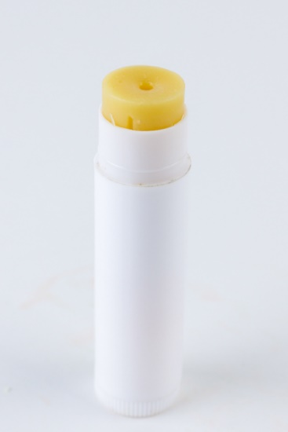 | Губная помада | Натуральная гигиничесая помадка содержит пчелиный воск, полученный без нанесения вреда экологии, конопляное масло а также витамин E не содержит ГМО Без сульфатов, консервантов и искусственных ароматизаторов. | Пинал для помады | 45 гр | 130 |  | 15-30 % | 12 | до +25
Дом Кипрея | 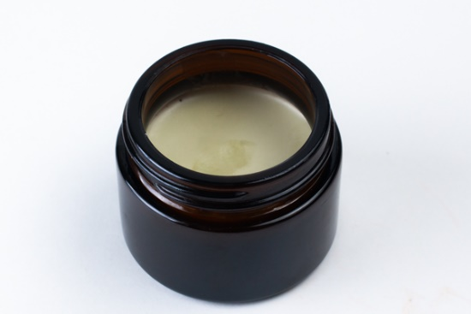 | Массаж - ное масло | натуральное масажное масло на основе коноляного масла холодного отжима Интенсивно увлажняет Содержит жирные кислоты, омега-3, -6 и -9. | стекло 50 мл | 50 мл | 340 |  | 15-30 % | 12 | до +25
Дом Кипрея | 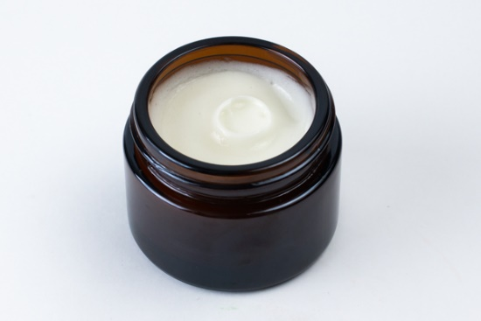 | Крем для ног | Натуральный крем для ног на основе конопляного масла холодного отжима Интенсивный уход для ног с шелушениями, стянутостью, трещинами и очень сухой кожи. Содержит жирные кислоты, омега-3, -6 и -9. | стекло 50 мл | 50 мл | 340 |  | 15-30 % | 12 | до +25
Дом Кипрея |  | Крем для лица ночной | Натуральный крем для лица ночной на основе конопляного масла холодного отжима Интенсивный уход для ног с шелушениями, стянутостью, трещинами и очень сухой кожи. Содержит жирные кислоты, омега-3, -6 и -9. | стекло 50 мл | 50 мл | 340 |  | 15-30 % | 12 | до +25
Дом Кипрея |  | аюрведический травяной порошок для масок лица | Косметические маски с травяным составом на основе конполяного жмыха – эффективнейшее, проверенное временем средство ухода за кожей. Содержит все необходимые коже витамины и микроэлементы. Является прекраснейшим омолаживающим средством, антиоксидантом и тоником. Мягко очищает ткани, выводит шлаки и токсины. Усиливает микроциркуляцию крови. Регулярные маски делают кожу молодой, здоровой и придают ей красивый, данный от природы цвет. | пластик 150 мл | 150 мл | 420 |  | 15-30 % | 12 | до +26

